Spring
Chia sẻ thêm về Filter của Spring MVC | Filter được sử dụng để xử lý các yêu cầu HTTP trước khi chúng được chuyển đến các servlet hoặc các đối tượng xử lý yêu cầu trong ứng dụng. Một số Filter phổ biến trong Spring MVC bao gồm: CharacterEncodingFilter: Filter này được sử dụng để xác định bộ mã hóa cho các yêu cầu HTTP. Security filter: Filter này được sử dụng để xác thực và phân quyền người dùng. CORS filter: Filter này được sử dụng để bảo vệ ứng dụng khỏi các cuộc tấn công Cross-Origin Resource Sharing (CORS). Logging filter: Filter này được sử dụng để ghi log các yêu cầu HTTP. Exception handling filter: Filter này được sử dụng để xử lý các ngoại lệ trong quá trình xử lý yêu cầu HTTP. OncePerRequestFilter: áp dụng filter này 1 lần duy nhất cho request
Quy luật của Interceptor ntn ? | Interceptor : được sử dụng để thực hiện các chức năng xử lý trước hoặc sau khi yêu cầu được xử lý bởi một Controller. 1. Implement interface: HandlerInterceptor 2. override lại 1 hoặc nhiều trong 3 method : - preHandle(): được gọi trước khi xử lý yêu cầu bởi một Controller. Nếu phương thức này trả về true, quá trình xử lý sẽ tiếp tục. Nếu phương thức này trả về false, quá trình xử lý sẽ dừng lại. - postHandle(): được gọi sau khi xử lý yêu cầu bởi một Controller. Phương thức này cho phép bạn thực hiện các chức năng xử lý bổ sung trên dữ liệu được trả về từ Controller. - afterCompletion(): được gọi sau khi phản hồi đã được gửi đến trình duyệt. Phương thức này cho phép bạn thực hiện các chức năng xử lý bổ sung sau khi quá trình xử lý đã hoàn tất. 3. đăng ký trong WebMvcConfigurer , override lại method addInterceptors
Em từng dùng Filter và Interceptor chưa ? | Các điểm khác nhau: 1. Vị trí triển khai: Filter dùng trên cấp độ Servlet Container, Inter... sau serletContainer tức là ở service 2. Phạm vi: Filter áp dụng lên tất cả yêu cầu cả tài nguyên tĩnh và động, còn Interceptor: chỉ áp dụng lên controller 3. Chức năng: Filter được sử dụng chủ yếu để thực hiện các chức năng xử lý dữ liệu được gửi đến Servlet Container, chẳng hạn như kiểm tra định dạng dữ liệu, mã hóa, giải mã và nén dữ liệu. Trong khi đó, Interceptor được sử dụng chủ yếu để thực hiện các chức năng xử lý bổ sung trên dữ liệu được trả về từ Controller, chẳng hạn như kiểm tra quyền truy cập, đăng nhập và xác thực.
Spring | Spring Boot, Beans, Context |  | Learn Spring Course | Baeldung
 | Spring Security vs OAuth2, JWT
 | Spring Data
 | Filter
 | AOP
 | Interceptor
 | Scheduling
 | Transactions

Spring Data

Spring Security | Authentication, Authorization, Servlet Filter, Oauth2, SAML | springboot3-security-jwt/src/main/java/com/sc/repository/UserInfoRepository.java at main · JavaaTechSolutions/springboot3-security-jwt (github.com)

Inversion Of Control (IoC)
Spring Bean | Spring bean is just a regular Java class that is managed by Spring
Spring Container | - Create and manage objects (Inversion of Control) - Inject object dependencies (Dependency Injection) - Implements: + XML configuration file (legacy) + Java Annotations (modern) + Java Source Code (modern)
Spring Dependency Injection | - The dependency inversion principle - The client delegates to anpther object the responsibility of providing its dependencies - Injection Types: + Constructor Injection : * Use this when you have required dependencies * Generally recommended by the spring.io development team as firs choice + Setter Injection: * Use this then you have optional dependencies * If dependency is not provide, your app can provide reasonable default logic + Field Injection * It makes the code harder to unit test - AutoWiring: + For dependency injection, Spring can use autiwiring + Spring will look for a class that matches, matches by type: class or interface + Spring will inject it automatically ... hence it is autowired
Component Scanning | - Spring will scan your Java classes for sprcial annotations: @Component, etc…. - Automatically register the beans in the Spring container - Same package as your main Spring Boot application, also sub-packages recursuvely - This defines a base search package : + Allows you to leverage default component scanning + No need to explicity reference the base package name
SpringApplication.run(SpringCoreApplication, args); | - Bootstrap your SpringBoot application - Creates application context and register all beans - Start the embedded server: Tomcat, etc, …
Initialization | - By default, when your application starts, all beans are initialized: @Component, etc … - Spring will create an instance of each and make them available - Lazy Initialization : + Instead of creating all beans up front, we can specify lazy initialization + A bean will only be initialized in the following cases: * It is needed for dependency injection * Or it is explicity requested + Add @Lazy annotation to a given class + global configuration: spring.main.lazy-initialization = true - Advantages: + Only create objects as needed + May help with faster startup time if you have lage number of components - Disadvantages + If you have related components like @RestController, not created until requested + May not discover configuration issues until too late + Need to make sure you have enough memory for all beans once created
Bean Scopes | - Scope refers to the lifecycle of a bean - How long does the bean live ? - How many instances are created ? - How the beans is share ? - Singleton : + Spring container creates only one instance of the bean, by default + It is cached in memory + All dependency injections for the bean: * will referenced the SAME bean - Prototype + Creates a new bean instance for each container request
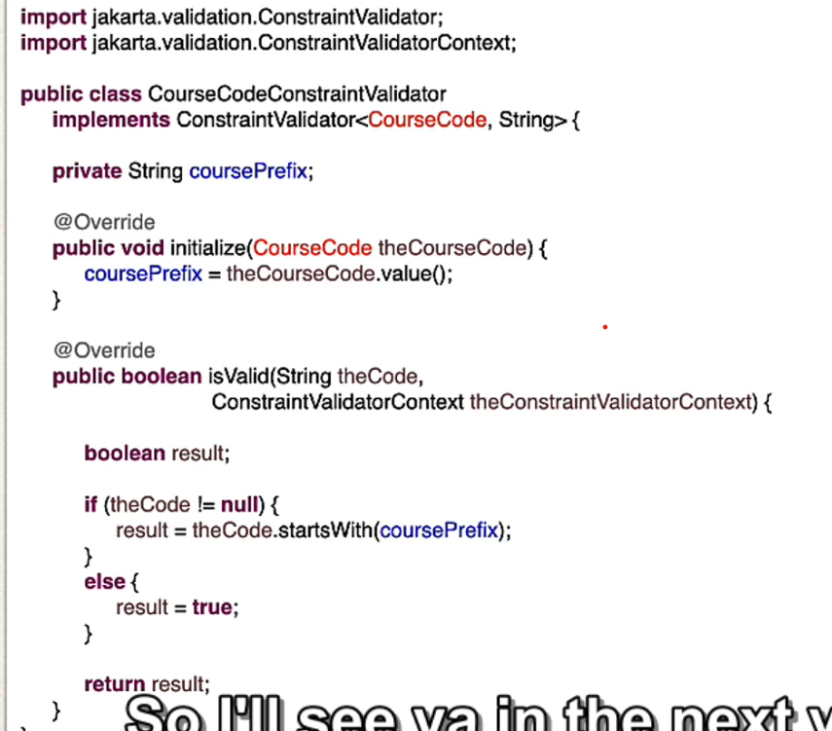
Bean Lifecycle | - (Container Started) --> Bean Instantiated --> Dependencies Injected --> Internal Spring Processing --> Your Custom Init Method --> (Bean is ready for use) --> (Container is shutdown) --> Your custom destroy method STOP - Bean lifecycle methods / Hooks: + Custom code during bean initialization (@PostConstruct): custom business logic methods, setting up handles to resources (db, sockets, file etc) + Custom code during bean destruction(@PreDestroy): custom business logic methods, clean up handles to resouces (db, sockets, files etc)
Java Config Bean | - use @Configuration and @Bean to create bean
Custom validation | - use @interface, ConstaintValidator class

Spring Security
Em biết gì về chữ ký số? | là quá trình xác minh danh tính điện tử, sử dụng để đăng ký tài khoản, xác minh danh tính trực tuyền, hoàn thành các giao dịch tài chính trực tuyến. Các bước chính trong quá trình : 1. YC thông tin khách hành: YC KH cung cấp các thông tin cần thiết để xác thực danh tính: Thông tin cá nhân, thông tin liên lạc, giấy tờ 2. Xác thực thông tin: sử dụng công nghệ để xác thực thông tin điện tử để xác minh thông tin KH so sánh thông tin với dịch vụ xác thực bên thứ ba 3. Nếu là đăng ký mới thì lưu lại thông tin vào csdl của hệ thống, đối với đã có cần xác minh để thực hiện giao dịch => đưa một số các để xác minh danh tính Kh ví dụ như send OTP, xác thực vân tay, .... 3. sau khi xác minh thành công, Hệ thống cấp quyền cho phép Kh thực hiện các giao dịch khác
OAuth2 | - là giao thức xác thực và ủy quền người dùng truy cập ứng dụng mà không cần chia sẻ mật khẩu. - Cách hoạt động: 1. Ứng dụng yêu cầu sẽ ủy quyền từ người dùng = cách chuyển hướng người dùng đến nhà cung cấp xác thực. 2. Người dùng sẽ đăng nhập vào nhà cung cấp xác thực và cho phép ứng dụng truy cập tài khoản mình. 3. Nhà cc sẽ cấp 1 mã xác thực cho ứng dụng 1 access token 4. Ứng dụng sử dụng token để truy cập thông tin trên resource server.
có bao nhiêu loại mã hóa? | 1. Mã hóa đối xứng: sử dụng 1 key để encode và decode 2. Mã hóa không đối xứng: sử dụng khác key để encode và decode 3. Mã hóa hashing: chỉ encode mà ko decode tạo ra giá trị băm duy nhất + phương thức xác thực giá trị truyền vào
Keycloak | Deploy được keycloak Hiểu về các khái niệm realm, clients, user, scope, roles Tạo được realm, clients, roles, users, user attributes, sessions, map user vào roles Cấu hình được thông tin trong token Sử dụng được các api OIDC của keycloak Tạo project springboot và cấu hình security đến keycloak để xác thực (login, auth, logout, ...)

Authentication | Password Storage | https://docs.spring.io/spring-security/reference/features/authentication/password-storage.html
CORS
CSRF | Cross Site Request Forgery (CSRF) | https://docs.spring.io/spring-security/reference/features/exploits/csrf.html
 |  | https://www.synopsys.com/glossary/what-is-csrf.html#:~:text=Definition,has%20in%20an%20authenticated%20user.

Documents | Samples :: Spring Security

API documents | HttpSecurity (spring-security-docs 6.1.3 API)

Project Demo | https://github.com/spring-projects/spring-security-samples/blob/main/servlet/spring-boot/java/authentication/username-password/mfa/src/main/java/example/MfaService.java

Authentication | - Architecture - Custom Spring security - CSRF - CORS - Login - Logout -JWT - Session

Authorization | - Authority - Role - @PreAuthorize - @PostAuthorize - @PreFilter - @PostFilter

Oauth2 | - Client - Authorization Server - Resource Server - Grant_type: + authorization code (PKCE) + client credentials + refresh token - challenge - verifier

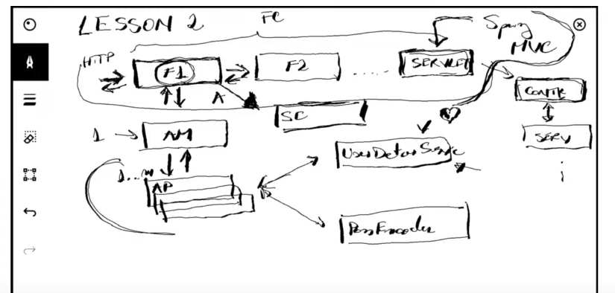

Basic | - Encoding: chuyển đổi input thành theo một cách thức nhất định, có thể decode lại được nếu biết cách thức encode - Encryption: Chuyển đổi input theo một cách thức nhất định, nhưng muốn decryption cần có "KEY". encryption có nhiều cách để triển khai: symmetric cryptography (đối xứng), asymmetric cryptography (bất đối xứng) - Hash function: Chỉ có chuyển đổi input, ko chuyển đổi ngược lại được

Spring security architechture | - Filter Chain (FC) - Filter (F1, F2,…) - Authentication Manager (AM): is an object whoses purpose is to find the way in which they can authenticate the users - Authentication Provider (AP) - UserDetailService - PassWordEncoder - Security Context (SC)

- Grandted Authority | - Authorities : action user can do (hành động mà người dùng được phép thực hiện VD: "Read", "Write",….) - Roles : subject eg: Admin, User, Manager

Cache
